상품제안서
3M 포스트잇 크리스탈 디스펜서 DS-100(正品) | 상품코드: S05248

 |  |  |  |  |  |  | 02-713-8555 | www.synergygift.co.kr
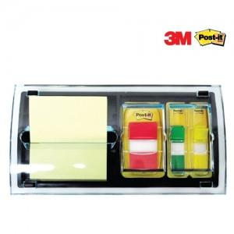

【상세/제작정보】 | 사용시 흔들리지 않고 4가지 다른 크기의 포스트잇 사용

【인쇄/포장옵션】 | 실크 / 포장지포장

【공급단가】 | 수량 | 100~ | 300~ | 500~ | 1,000~ | 3,000~
*VAT별도 | 단가 | 16,600원 | 15,990원 | 15,370원 | 14,760원 | 14,390원

【상품 URL】 | https://www.synergygift.co.kr:443/src/goods_detail.php?gdno=4824

